画面設計
2022-09-10 | 入力画面 | 2022-09-18 | 改良版：入力画面

200
血糖値
200
血圧
200
LDL
200
HbA1c
200
HDL
200
TG
血液データ入力してください
診断結果
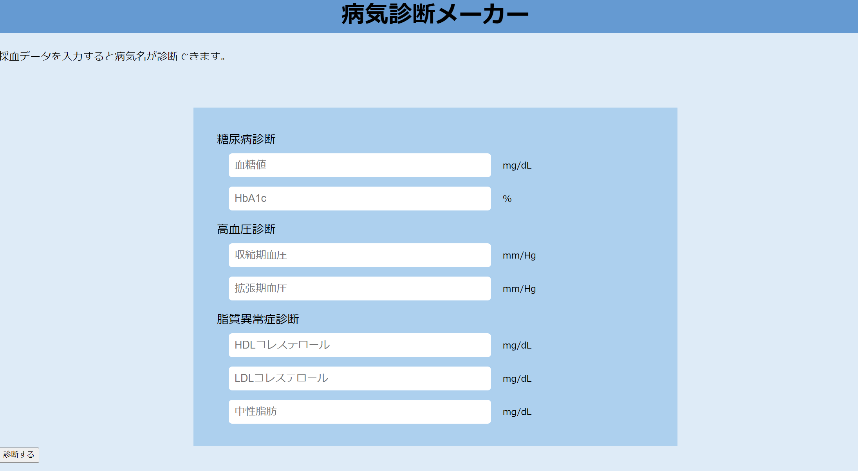

2022-09-10 | 診断結果画面 | 2022-09-18 | 改良版：診断結果画面

あなたは（病名）です。
診断結果
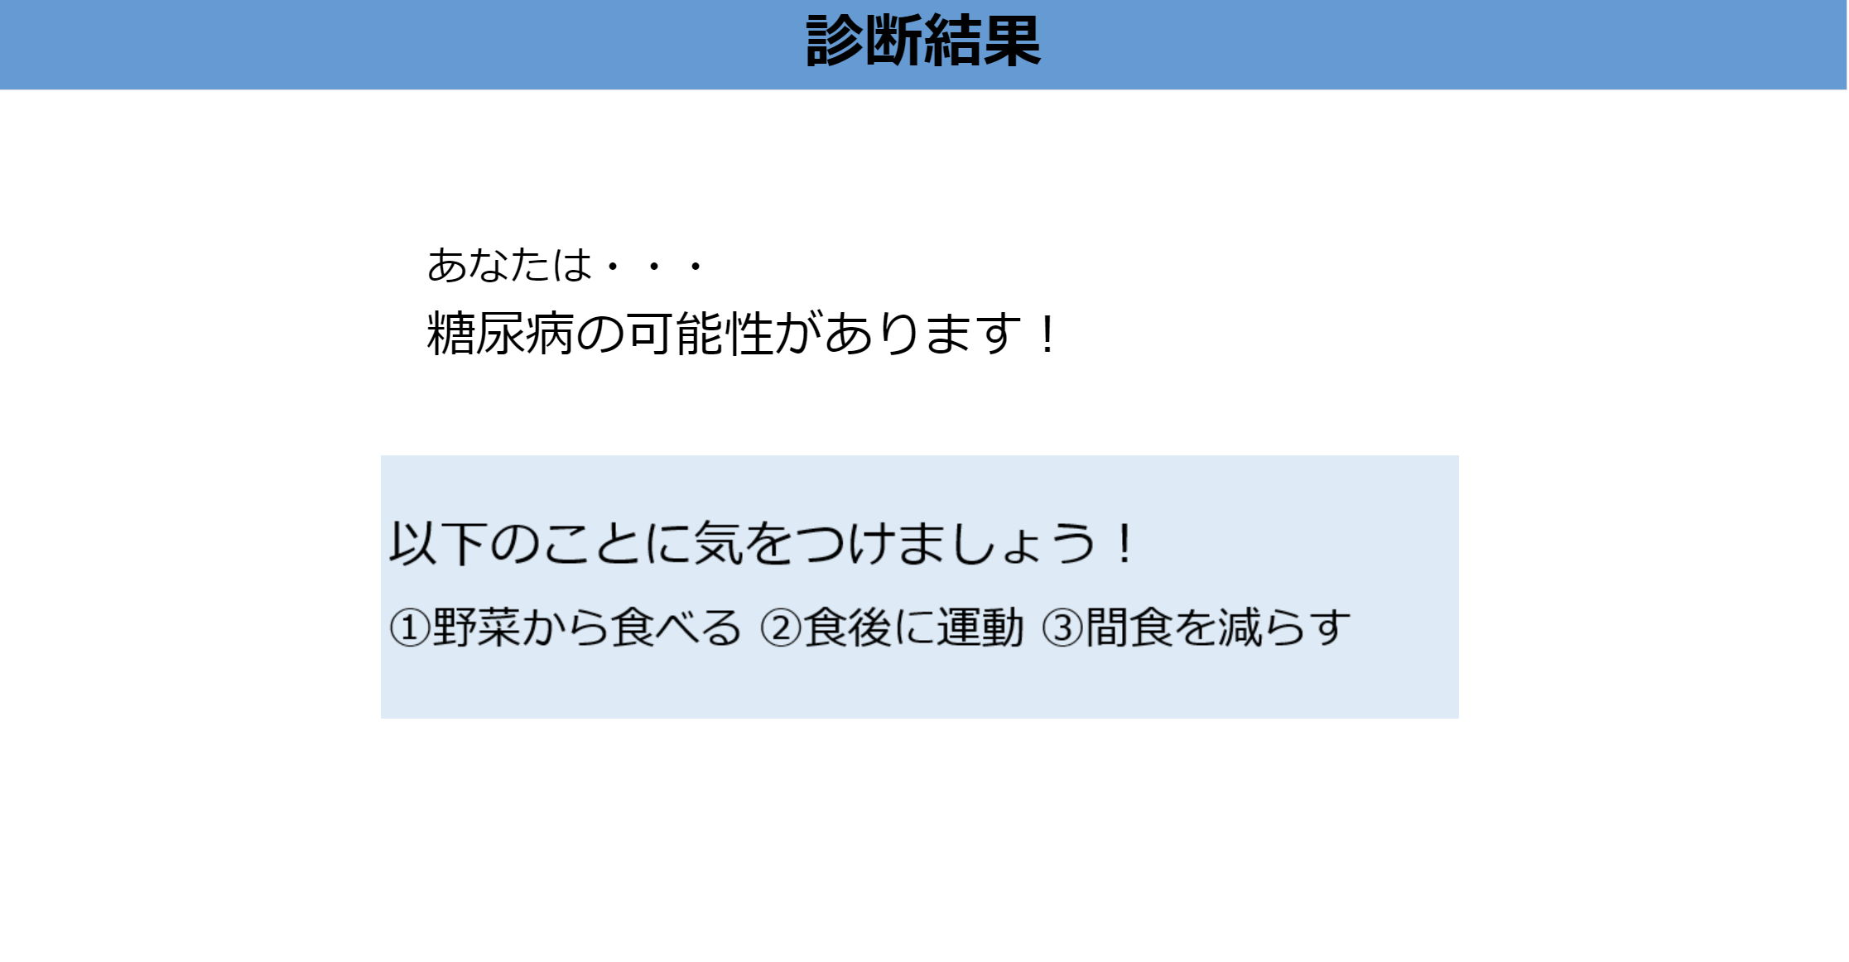

補足用画像

病名にあった
レシピ

基本設計
ユーザー画面 | プログラム

初期画面表示
各フォームに
血液検査データ入力し
診断ボタン押下

フォームから入力された
血液検査データから
対象の病名を抽出

病名・レシピ確認
診断結果表示

